Prijzenblad
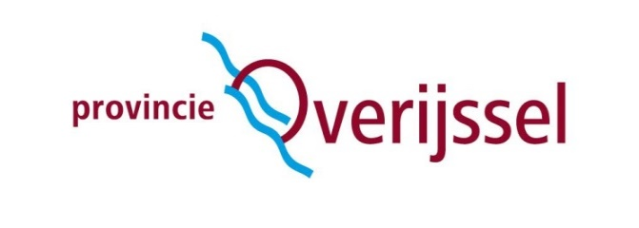
Bijlage 7 Prijzenblad
Europees openbare aanbesteding bestrijden invasieve exoten d.m.v. Harkmethode in Noordwest Overijssel
Naam:

Onderneming:

Plaats en datum:

Handtekening:

Instructies: 1. Inschrijver dient dit in dit tabblad enkel de blauw gearceerde cellen in te vullen. 2. Inschrijver dient het prijzenblad rechtsgeldig ondertekend te uploaden in TenderNed.

 | Aantal | Eenheid |  | Prijs per eenheid | Subtotaalprijs per jaar (excl BTW)
Aanvoer materieel | 2 | keer | F |  | € -
Afvoer materieel | 2 | keer | F |  | € -
Inzet exoten verwijderaars t.b.v. verwijderen en plaatsen netten | 240 | uur | F |  | € -
Huur netten/drijver t.b.v. afbakenen gebied machinaal verwijderen | 15 | dag | F |  | € -
Harkboot incl. bediening | 120 | uur | F |  | € -
Verzamel/motorboot incl. bediening | 30 | dag | F |  | € -
Inzet exoten verwijderaars (handploeg) | 240 | uur | F |  | € -
Vrachtauto i.v.m. afvoer | 10 | uur | F |  | € -
Stortkosten | 20 | ton | F |  | € -
Inschrijfprijs |  |  |  |  | € -

Benoemde hoeveelheden zijn een fictieve hoeveelheid (F) o.b.v. een schatting gebasseerd op werkzaamheden uit het verleden. Hieraan kunnen geen rechten ontleend worden.
Indien het prijzenblad niet volledig is ingevuld of is aangepast door de inschrijver, behoudt de aanbestedende dienst zich het recht voor om uw inschrijving terzijde te leggen. Inschrijver dient de prijsopgave bijlage volledig in te vullen, rechtsgeldig te ondertekenen en toe te voegen aan zijn inschrijving.
De op te geven prijzen per eenheid dienen volledig te zijn, dat wil zeggen dat dit bedrag inclusief reiskosten, brandstofkosten, administratieve handelingen, materiaalkosten, verzekeringen, personeelskosten, inwerkkosten, transportkosten en overige werkzaamheden die in het kader van deze opdracht worden gemaakt, exclusief BTW.
Ondergetekende verklaart tevens dat de Inschrijving volledig is gebaseerd op en voldoet aan de bepalingen in de aanbestedingsdocumenten en de nota(‘s) van inlichtingen. Inschrijver verklaart met het ondertekenen van dit prijzenblad dat de door hem geoffreerde prijzen zonder voorbehoud zijn. Er kan derhalve nooit sprake zijn van meer- danwel minderwerk, zonder uitdrukkelijke toestemming van de opdrachtgever.

